PresupuestoDeLaBoda
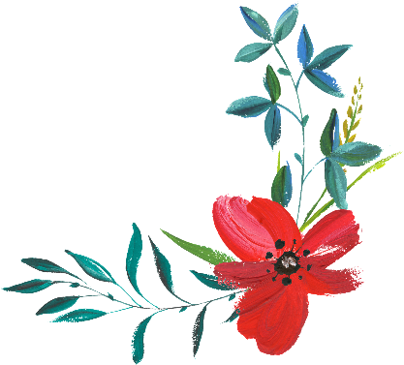
Presupuesto de la boda

 | Estimado | Real
Gastos totales | $- | $-

 | Estimado | Real
Ropa
Anillo de compromiso
Alianzas
Ropa de los novios
Velo/tocado
Zapatos
Joyas
Liga
Medias
Esmoquin del novio
Zapatos del novio
Otro_______________________
Ropa total | $- | $-

 | Estimado | Real
Decoración
Moños para los bancos de la iglesia y otros asientos
Centros de mesa (sin las flores)
Velas
Iluminación
Globos
Otro_______________________
Total de decoraciones | $- | $-

 | Estimado | Real
Regalos
Asistentes
Novios
Padres
Lectores y otros participantes
Otro_______________________
Regalos totales | $- | $-

 | Estimado | Real
Flores
Ramos
Flores para el ojal
Ramilletes
Ceremonia
Banquete
Otro_______________________
Total de flores | $- | $-

 | Estimado | Real
Música
Músicos para la ceremonia
Banda/DJ para la fiesta
Otro_______________________
Total de música | $- | $-

 | Estimado | Real
Fotografía
Formales
Espontáneas
Impresiones adicionales
Álbumes de fotos
Grabación
Otro_______________________
Total de fotografía | $- | $-

 | Estimado | Real
Fiesta (no incluye música ni decoración)
Gastos de sala o salón
Mesas y sillas
Comida
Bebidas
Mantelería
Pastel
Suvenires
Personal y propinas
Otro_______________________
Total de la fiesta | $- | $-

 | Estimado | Real
Papeles/Impresión
Invitaciones
Anuncios
Tarjetas de agradecimiento
Artículos de papelería personales
Libro de invitados
Programas
Servilletas para la recepción
Cajitas de cerillas
Caligrafía
Otro_______________________
Total de papeles/impresión | $- | $-

 | Estimado | Real
Transporte
Limusinas/carros
Estacionamiento
Taxis
Otro_______________________
Total de transporte | $- | $-

 | Estimado | Real
Otros gastos
Oficiante
Cargo de la iglesia/establecimiento para la ceremonia
Coordinador de la boda
Cena de ensayo
Fiesta de compromiso
Fiestas
Peluquería
Despedidas de soltero
Brunch
Habitaciones de hotel
Otro_______________________
Otros gastos totales | $- | $-

